紋別600
 |  | 2023 BRM617 北海道600km紋別 |  |  |  |  |  | →更新履歴 |  | 2023年 6/17(土) 07:00スタート | 札幌日出3:55日没19:16 紋別日出3:42 |  | ver.2.1.5
 | No. | 地点までの道路番号 | 地点までの |  | 交差 | 信号 | 進路 | 道標(青看板)の方向 | 交差点名 | 地点 | ランドマーク・備考 | open | close
 |  | (R = 国道 ・ r =道道) | 区間 | 積算 |  |  |  |  | (正面信号)
 | 0 |  | 0.0 | 0.0 |  |  |  |  |  | START 丘珠ふれあいセンター | 丘珠ふれあいセンター門を右折 | 7:00:00 | 7:30:00
 | 1 | 市道 | 0.3 | 0.3 | ┼ | ○ | 左折 | 東苗穂 | 北37東27 | 札幌市東区丘珠町
 | 2 | r1137 | 3.1 | 3.4 | ┬ | ○ | 左折 | 当別 月形 | - | 札幌市東区東雁来9条2丁目
 | 3 | R275 | 4.8 | 8.2 | ┼ | ○ | 右折 | 野幌 | 角山 | 江別市角山
 | 4 | r46 | 4.8 | 13.0 | ┼ | ○ | 左折 | 江別市街 | 野幌代々木町54 | 江別市野幌代々木町
 | 5 | r46 | 3.4 | 16.4 | ┼ | ○ | 右折 | 国道12号線 | 王子 | 江別市王子
 | 6 | r46 | 0.4 | 16.8 | ┼ | ○ | 右折 | 岩見沢長沼 | 王子 | 江別市王子
 | 7 | R12 | 17.7 | 34.5 | ┼ | ○ | 左折 | 岩見沢駅 | 大和2-8 | 岩見沢市大和１条８丁目
 | 8 | r6→r201 | 4.9 | 39.4 | ┼ | 〇 | 直進 | 表記無し | 4条東15 | 岩見沢市４条東１５丁目 | R12横断
 | 9 | 市道 | 2.5 | 41.9 | ┬ | × | 右折 |  |  | 岩見沢市栄町４丁目
 | 10 | 市道 | 0.2 | 42.1 | ┬ | × | 左折 |  |  | 岩見沢市東町
 | 11 | r917 | 5.9 | 48.0 | ┬ | ○ | 左側 |  | 本町931 | PC1 セイコーマート三笠店 | レシート取得後ブルべカードに時間を記入。ルート復帰してr917を東へ直進 | 8:25:00 | 10:24:00
 | 12 | r917 | 0.1 | 48.1 | ┤ | × | 左折 |  |  | 三笠市本町
 | 13 | r917 | 4.8 | 52.9 | ┼ | × | 右折 | 桂沢湖 |  | 三笠市弥生藤枝町
 | 14 | r116→R452 | 32.8 | 85.7 | ├ | × | 右折 | 富良野 |  | 芦別市芦別
86.7 | 15 | r135 | 17.7 | 103.4 | ┼ | 〇 | 左折 | 滝川 芦別 | - | 富良野市島ノ下 | 感応式信号
86.7 | 16 | R38 | 5.2 | 108.6 | ├ | × | 右折 | ラベンダー園(白看板) |  | 芦別市幌内
 | 17 | 町道 | 2.6 | 111.2 | ┤ | × | 左折 | 上富良野 奈江 |  | 中富良野町奈江
 | 18 | 町道金井線 | 1.2 | 112.4 | ┬ | × | 左折 |  |  | 中富良野町奈江
 | 19 | r759 | 5.8 | 118.2 | ┬ | × | 左折 | 美瑛 |  | 上富良野町西９線北２４号
 | 20 | r581→r70 | 7.6 | 125.8 | Y | × | 道成右 | 美瑛 |  | 美瑛町二股
 | 21 | r70 | 2.2 | 128.0 | ┤ | × | 左折 |  |  | 美瑛町瑠辺蘂 | 100程手前に┤字標識あり。最下段「No.17左折ポイント」画像を参照
 | 22 | 町道 | 2.0 | 130.0 | ┼ | × | 右折 |  |  | 美瑛町瑠辺蘂 | 正面砂利道、カーブミラーあり
 | 23 | 町道 | 0.2 | 130.2 | ┤ | × | 左折 |  |  | 美瑛町瑠辺蘂 | 橋渡って2つ目の┤字路を左折。最下段「No19左折ポイント」を参照
 | 24 | 町道 | 0.8 | 131.0 | ┤ | × | 左折 |  |  | 美瑛町瑠辺蘂 | 最下段「No.20左折ポイント」画像を参照
 | 25 | r580→R452 | 14.0 | 145.0 | ┼ | 〇 | 左折 | 旭川市街 | 西神楽2線18号 | 旭川市西神楽１線１８号
 | 26 | R237 | 2.6 | 147.6 |  |  | 左側 |  |  | PC2 ローソン旭川西神楽北1条店 | レシート取得後ブルべカードに時間を記入。ルート復帰してR237折り返し | 11:21:00 | 16:52:00
 | 27 | R237 | 0.1 | 147.7 | ┤ | 〇 | 左折 |  | 西神楽北1条2丁目 | 旭川市西神楽北１条２丁目
 | 28 | 町道 | 4.7 | 152.4 | ┼ | 〇 | 右折 |  | 東神楽町8号北 | 東神楽町東神楽
 | 29 | r294 | 0.8 | 153.2 | ┼ | 〇 | 左折 |  | - | 東神楽町東神楽
 | 30 | r37 | 9.3 | 162.5 | ┼ | 〇 | 右折 | 当麻 | - | 東旭川町上兵村 | 右手前にセイコーマートあり
 | 31 | r140 | 6.75 | 169.25 | ┬ | × | 右折 | 豊田 鍾乳洞 |  | 当麻町３条東４丁目
 | 32 | r140 | 0.04 | 169.29 | ┤ | × | 左折 | 愛別 当麻ダム |  | 当麻町４条南３丁目 | 踏切渡ってすぐ左折
 | 33 | r140→町道 | 14.81 | 184.1 | ┼ | × | 右折 | 北見 上川 |  | 愛別町豊里
 | 34 | R39 | 16.4 | 200.5 |  |  | 左側 |  |  | PC3 セブンイレブン上川町店 | レシート取得後ブルべカードに時間を記入。ルート復帰後R39を東へ直進。 | 12:55:00 | 20:24:00
 | 35 | R39 | 1.6 | 202.1 | ┤ | 〇 | 左折 | 紋別 遠軽 | 上川町日東 | 上川町日東
 | 36 | R273 | 84.1 | 286.2 | ├ | 〇 | 右折 | 紋別市街 | - | 上渚滑町中渚滑
 | 37 | r713 | 7.4 | 293.6 | ┼ | 〇 | 左折 | 紋別港 興部26km | - | 紋別市南が丘町４丁目
 | 38 | r305 | 0.9 | 294.5 | ┼ | 〇 | 右折 |  | 本町7丁目 | 紋別市本町８丁目
 | 39 | 市道 | 0.2 | 294.7 |  | 〇 | 右側 |  | - | PC4 セブンイレブン紋別港町店 | レシート取得後ブルべカードに時間を記入。ルート復帰後r304を北上 | 15:51:00 | 18/2:40
 | 40 | r304→r713 | 1.0 | 295.7 | ┼ | 〇 | 左折 | 枝幸 興部 | - | 紋別市弁天町１丁目
 | 41 | r713→r305 | 5.2 | 300.9 | ┼ | 〇 | 直進 | 稚内 興部 | - | 紋別市渚滑町７丁目
 | 42 | R239 | 19.1 | 320.0 | ┼ | 〇 | 左折 | 名寄 西興部 | - | 興部町沙留
 | 43 | R239 | 67.8 | 387.8 | ┼ | 〇 | 左折 | 名寄駅 | 東6条南9丁目 | 名寄市緑丘 | 左奥にセイコーマートあり
 | 44 | r538 | 0.9 | 388.7 | ┼ | 〇 | 右折 | 名寄駅400m | 大通南10丁目 | 名寄市大通南１０丁目
 | 45 | r540 | 0.3 | 389.0 | ┼ | 〇 | 右折 | 名寄駅 | 大通南6丁目 | 名寄市大通南７丁目
 | 46 | r540 | 0.1 | 389.1 | ┼ |  | 左側 |  |  | 通過チェックA JR名寄駅 | 指定のランドマークと自転車を撮影。撮影後ルート復帰して直進 |  | (18/8:57)
 | 47 | r540 | 0.1 | 389.2 | ┼ | 〇 | 左折 |  | 大通南7丁目 | 名寄市大通南６丁目
 | 48 | r540→r538 | 8.8 | 398.0 | 六差路 | × | 直進 | 士別 |  | 名寄市風連町旭
 | 49 | 市道 | 0.6 | 398.6 | ┼ | × | 右折 | 士別 |  | 名寄市風連町旭 | 正面砂利道
 | 50 | r537 | 0.6 | 399.2 | ┬ | × | 左折 | 士別 |  | 名寄市風連町旭
 | 51 | r537 | 8.0 | 407.2 | ┼ | × | 直進 | 中士別 |  | 士別市武徳町
 | 52 | 市道 | 1.1 | 408.3 | ┼ | × | 右折 |  |  | 士別市中士別町
 | 53 | 市道→r61 | 4.2 | 412.5 | ┤ | × | 左折 |  |  | 士別市川西町 | 中士別川橋渡ってすぐ左折
 | 54 | 広域農道 | 3.1 | 415.6 | ├ | × | 右折 |  |  | 士別市川西町 | 西雲橋を渡ってすぐ右折。近くの電柱(岩尾内線184-185)が目印
 | 55 | 広域農道 | 6.5 | 422.1 | ┬ | × | 左折 | 桜岡 上士別 |  | 剣淵町東町
 | 56 | r205 | 0.7 | 422.8 | ┼ | × | 右折 | 和寒 |  | 剣淵町東町
 | 57 | 町道 | 0.2 | 423.0 |  |  | 左側 |  |  | 通過チェックB 桜岡公園 | 指定のランドマークと自転車を撮影。撮影後ルート復帰して直進 |  | (18/11:12)
 | 58 | 町道 | 4.0 | 427.0 | ┼ | 〇 | 直進 | 北原 | - | 剣淵町東町東6線 | 感応式信号あり
 | 59 | 町道 | 2.2 | 429.2 | ┬ | × | 右折 | 剣淵町 |  | 和寒町北原
 | 60 | 町道 | 1.2 | 430.4 | ┬ | × | 左折 | 旭川 鷹栖 |  | 剣淵町南桜町
 | 61 | r545 | 1.0 | 431.4 | ┼ | × | 右折 |  |  | 剣淵町南桜町 | 右側に赤い壁の「１号線」と書かれたバス停待合所あり
 | 62 | 町道 | 3.6 | 435.0 | ┬ | × | 左折 |  |  | 剣淵町南桜町 | 右は砂利道
 | 63 | 町道 | 2.7 | 437.7 | ┬ | × | 左折 |  |  | 和寒町西和 | 急傾斜下り注意
 | 64 | r251 | 0.3 | 438.0 | ┬ | × | 右折 | 旭川 幌加内 |  | 和寒町西和
 | 65 | r48 | 13.9 | 451.9 | ┤ | × | 左折 | 碧水 沼田 |  | 幌加内町沼牛
 | 66 | 町道 | 1.9 | 453.8 | ┬ | × | 左折 | 旭川 深川 |  | 幌加内町沼牛
 | 67 | r72→町道 | 4.3 | 458.1 | ┬ | × | 左折 |  |  | 幌加内町下幌加内
 | 68 | R275→r281 | 31.7 | 489.8 | 逆Y | × | 左折 | 旭川 滝川 |  | 深川市あけぼの町
 | 69 | R233 | 2.9 | 492.7 | ┼ | 〇 | 右折 | 札幌 滝川 | 4条12番 | 深川市３条１２
 | 70 | R233 | 0.9 | 493.6 |  | 〇 | 左側 |  |  | 通過チェックC セブンイレブン深川4条店 | レシート取得。ルート復帰後R233を西へ直進 |  | (18/15:56)
 | 71 | R233→r47 | 5.7 | 499.3 | ┤ | 〇 | 左折 | 滝川 | - | 妹背牛町妹背牛
 | 72 | r94 | 4.4 | 503.7 | ┬ | 〇 | 右折 | 札幌 滝川 | - | 深川市音江町稲田
 | 73 | R12 | 1.6 | 505.3 | ┼ | 〇 | 左折 |  | 江部乙超東18 | 滝川市江部乙町
 | 74 | 市道 | 1.2 | 506.5 | ┼ | × | 右折 |  |  | 滝川市江部乙町
 | 75 | 市道 | 6.8 | 513.3 | ┬ | × | 左折 |  |  | 滝川市北滝の川
 | 76 | 市道 | 0.5 | 513.8 | ├ | × | 右折 |  |  | 滝川市北滝の川
 | 77 | 市道 | 3.1 | 516.9 | ┬ | × | 右折 |  |  | 滝川市東町
 | 78 | 市道 | 1.5 | 518.4 | ┬ | 〇 | 右折 |  | - | 滝川市流通団地１丁目
 | 79 | R38 | 0.6 | 519.0 | ┼ | 〇 | 左折 | 札幌 砂川 | - | 滝川市新町６丁目
 | 80 | R12 | 3.7 | 522.7 | ┼ | 〇 | 左折 | 歌志内 北海道子どもの国 | 東1北21 | 砂川市東１条北２２丁目
 | 81 | r1027 | 1.1 | 523.8 | ┼ | × | 右折 | 歌志内 奈井江 |  | 砂川市北光
 | 82 | r1027→r1130 | 11.9 | 535.7 | ┬ | × | 左折 |  |  | 奈井江町茶志内
 | 83 | r1130 | 0.2 | 535.9 | ├ | × | 右折 | 美唄 |  | 奈井江町茶志内
 | 84 | r1130→市道 | 9.9 | 545.8 |  | × | 左側 |  |  | PC5 セブンイレブン美唄旭通り店 | レシート取得後ブルべカードに時間を記入。ルート復帰後市道旭通を西に直進 | 18/00:00 | 18/19:24
 | 85 | 市道(旭通) | 1.0 | 546.8 | ┼ | 〇 | 直進 |  | 大通西1南1 | 美唄市大通東1条南1丁目
 | 86 | 市道(昭和通) | 1.3 | 548.1 | ┬ | × | 左折 |  |  | 美唄市西５条南１丁目
 | 87 | 市道 | 0.2 | 548.3 | ┬ | × | 右折 |  |  | 美唄市西５条南１丁目
 | 88 | r33 | 3.3 | 551.6 | ┼ | 〇 | 左折 | 岩見沢 峰延 | - | 美唄市開発町南
 | 89 | r921 | 6.2 | 557.8 | ┬ | × | 左折 | 岩見沢 |  | 美唄市豊葦町
 | 90 | r275 | 0.2 | 558.0 | ├ | × | 右折 | 大願町 |  | 岩見沢市峰延町
 | 91 | r816 | 2.0 | 560.0 | ┼ | × | 左折 | 岩見沢 北村 |  | 岩見沢市大願町
 | 92 | r816 | 0.6 | 560.6 | ┼ | × | 右折 | 岩見沢 北村 |  | 岩見沢市大願町
 | 93 | r816 | 4.5 | 565.1 | ┬ | × | 右折 | 月形 北村 |  | 岩見沢市稔町
 | 94 | r6 | 1.5 | 566.6 | 変則 四差路 | 〇 | 直進 |  | - | 岩見沢市北村赤川
 | 95 | 市道→r687→市道→r139 | 4.6 | 571.2 | ┬ | × | 右折 | 江別 新篠津 |  | 岩見沢市北村幌達布
 | 96 | r81 | 11.5 | 582.7 | ┼ | 〇 | 左折 | 札幌 当別駅 | - | 当別町樺戸町 | 左手前にローソンあり
 | 97 | R275 | 1.1 | 583.8 | ┼ | 〇 | 左折 | 札幌 江別 | 栄町 | 当別町栄町
 | 98 | R275 | 0.3 | 584.1 | ┼ | 〇 | 右折 |  | 対雁 | 当別町栄町 | 右手前にセブンイレブンあり
 | 99 | 町道 | 2.2 | 586.3 | ┼ | 〇 | 右折 | 札幌 | - | 当別町川下
 | 100 | 町道→r112 | 6.0 | 592.3 | ┼ | × | 左折 | 札幌 |  | 当別町ビトヱ
 | 101 | r112 | 1.7 | 594.0 | ┼ | 〇 | 右折 | 札幌 | - | 当別町ビトヱ
 | 102 | R337 | 1.7 | 595.7 | ┤ | 〇 | 左折 | 伏古 | - | 札幌市北区あいの里４条９丁目
 | 103 | r112 | 4.7 | 600.4 | ┼ | 〇 | 右折 | 丘珠鉄工団地 | - | 札幌市東区中沼町
 | 104 | 市道(苗穂丘珠通) | 1.0 | 601.4 |  |  | 左側 |  |  | FINISH セブンイレブン札幌北丘珠店 | レシート取得後通過時間をブルべカードに記入。 市道(苗穂丘珠通)に出て直進 | 18/01:48 | 18/23:00
 | 105 | 市道(苗穂丘珠通) | 2.4 | 603.8 |  |  | 右側 |  |  | FINISH受付 丘珠ふれあいセンター | ブルべカード必要事項に全て記入していることを確認して受付。メダル購入希望者は1000円を用意のこと。ゴール受付開設は7時00分頃を予定しています。早くゴールした方は開設までお待ちください。 | 18/08:00 | 18/23:30
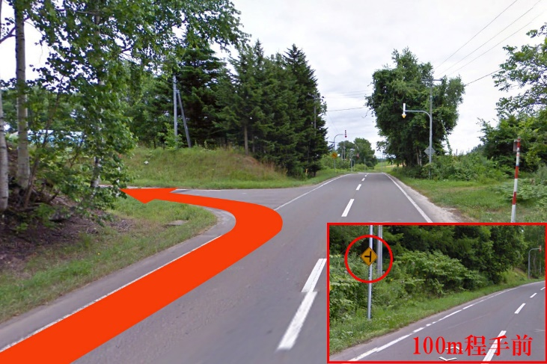
No.17左折ポイント
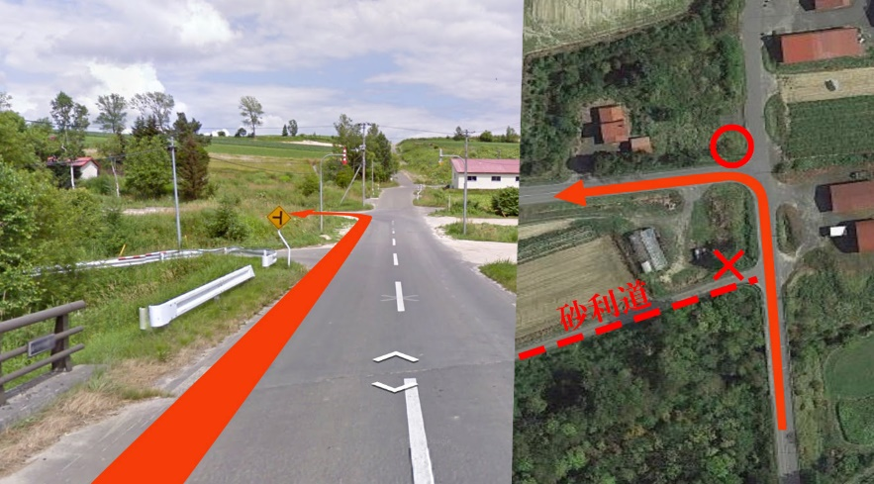
No19左折ポイント
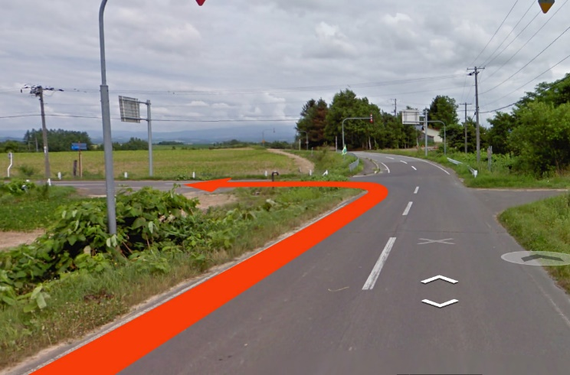
No20左折ポイント
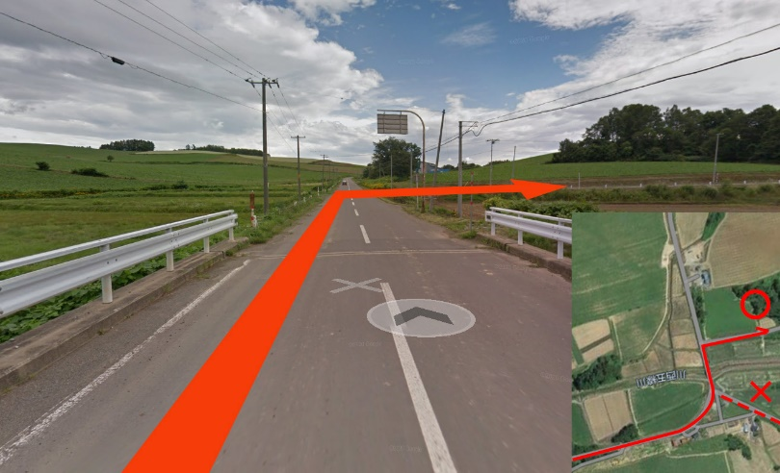
No54右折ポイント

